決め打ち
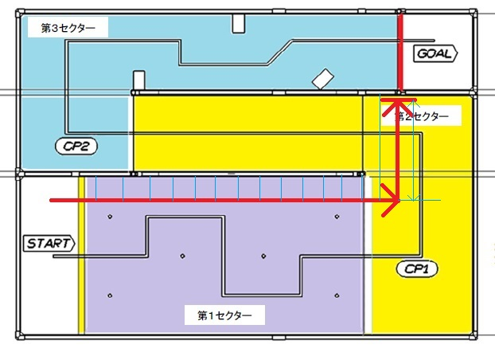
首は第3セクター側から振ること。
スイングしてコースに当たらないか??
特産物を置けるか??

旋回後の決め打ちはどうするか??
旋回が直角か大回りかで違う。
コースに当たるまで進むか??
センサー等で衝突回避するか??

スタート位置
センサーで距離図る??
決め打ちする場合
・何秒で旋回
・何アクション(歩数)で旋回
旋回は大回りになるか??

旋回は直角で出来るか??

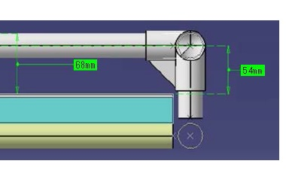

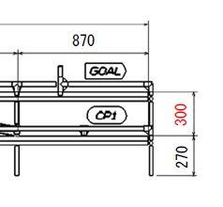

首が稼働出来る高さ
600 - 440 = 160mm

首のアクションをどうするか決める必要がある

ゴールバー上の高さ：300 + 68 + 68（予想）
≒ 440mm
バー中心までの高さ：300 + 54 = 354mm
バー上までの高さ：300 + 68 = 368mm

